关系图
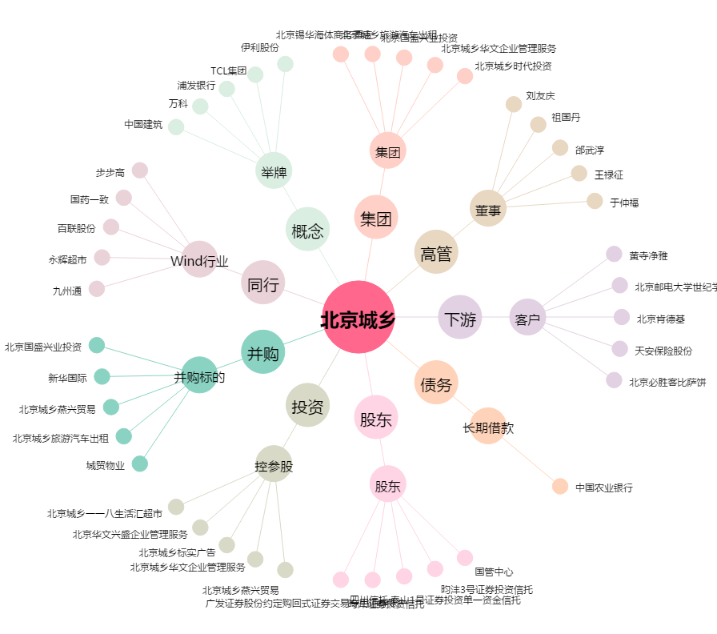
北京城乡[600861.SH] - 关系概览图

